상품제안서
신주고급자석명찰 | 상품코드: S22060

 |  |  |  |  |  |  | 02-713-8555 | www.synergygift.co.kr
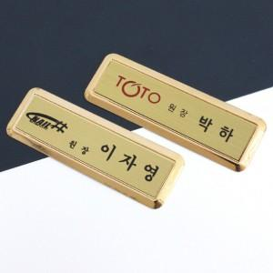

【상세/제작정보】 | 색 상 : 금색(신주) 사이즈 : 외경 75mm×25mm / 인쇄 68mm×17mm 인 쇄 : 1도부식(기본 검정)

【인쇄/포장옵션】 | 실크 / 지퍼백

【공급단가】 | 수량 | 50~ | 100~ | 300~ | 500~ | 1,000~
*VAT별도 | 2구자석형 | 8,100원 | 7,800원 | 7,500원 | 7,200원 | 7,020원
 | 3구자석형 | 8,770원 | 8,450원 | 8,120원 | 7,800원 | 7,600원

【상품 URL】 | https://www.synergygift.co.kr:443/src/goods_detail.php?gdno=22060

